1
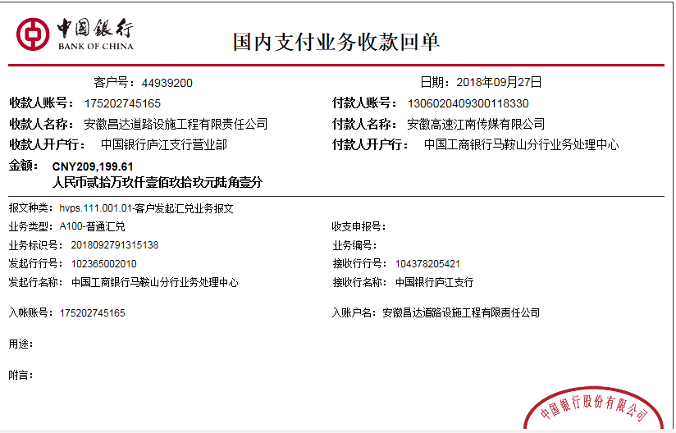
工程款支付证书
工程名称 |  | 安徽高速传媒有限公司2018年广告牌基础工程 |  |  |  |  |  |  |  |  | ERP编号 | 9255 | 档案编号 | CD2018-010
合同金额 |  | 2,686,002.38 |  | 中标 日期 | 2018.3.1 |  | 已供工程 资料 | 中标书、施工合同原件 |  |  |  | 庐江 | 责任 单位 | 业务二部
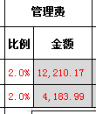
决算金额 |  |  |  | 竣工 日期 |  |  |  |  |  |  |  | 合肥 | 责任人 | 陈昌胜 陈昌飞13866184578
序号 | 工程款到账 |  |  | 开票情况 |  | 管理费 |  | 代缴税金 | 其他扣款 |  | 预留款 |  | 实际支付
 | 日期 | 账户 | 金额 | 日期 | 金额 | 比例 | 金额 | 金额 | 金额 | 备注 | 金额 | 备注 | 户名 | 金额
1 | 2018-09-27 | 中 | 610,508.58 | 2018-09-25 | 678,342.86 | 2.0% | 12,210.17 | 38,470.00 | 0.00 |  | 0.00 |  | 陈昌飞 | 418,789.47
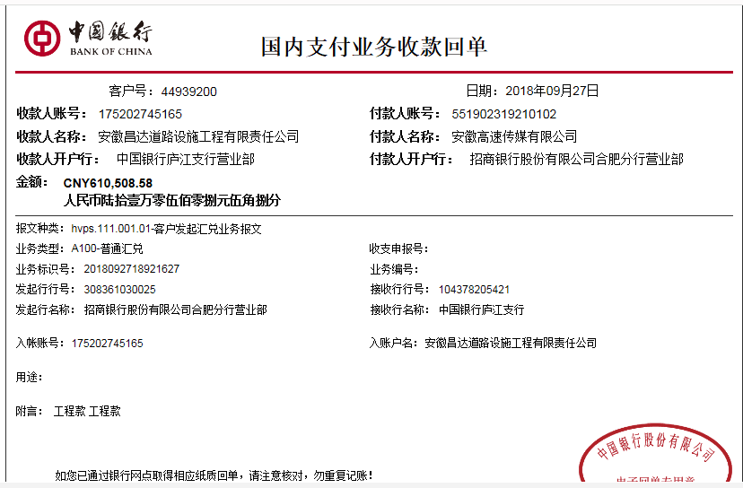
 | 2018-09-27 | 中 | 209,199.61 | 2018-09-25 | 232,444.01 | 2.0% | 4,183.99 | 0.00 | 0.00 |  | 0.00 |  | 材料 | 346,054.56

 |  |  |  |  |  |  |  |  |  |  |  |  |  |  | 610508.58
 |  |  |  |  |  |  |  |  |  |  |  |  |  |  | 209199.61

 |  |  |  |  |  |  |  |  |  |  |  |  |  |  | 764844.03
 |  |  |  |  |  |  |  |  |  |  |  |  |  |  | 346054.56

合计 |  | - | 819,708.19 | - | 910,786.87 | - | 16,394.16 | 38,470.00 | 0.00 | - | 0.00 | - | - | 764,844.03
本次结算 支付明细 |  | 应支付金额 |  | 764,844.03 |  |  |  | 实际支付金额 |  | 小写 | 418,789.47
 |  | 已支付金额 |  | 346,054.56 |  |  |  |  |  | 大写 | 肆拾壹万捌仟柒佰捌拾玖元肆角柒分
申请部门 意见 |  | 制表：朱敏 |  |  |  |  |  | 项目管理 意见 |  | 施总、朱总已同意支付（附表背面截图）。
财务初审 意见 |  |  |  |  |  |  |  | 财务审核 意见
质安初审 意见 |  |  |  |  |  |  |  | 质安稽查 意见
总经理审批 |  |  |  |  |  |  |  | 董事长审批

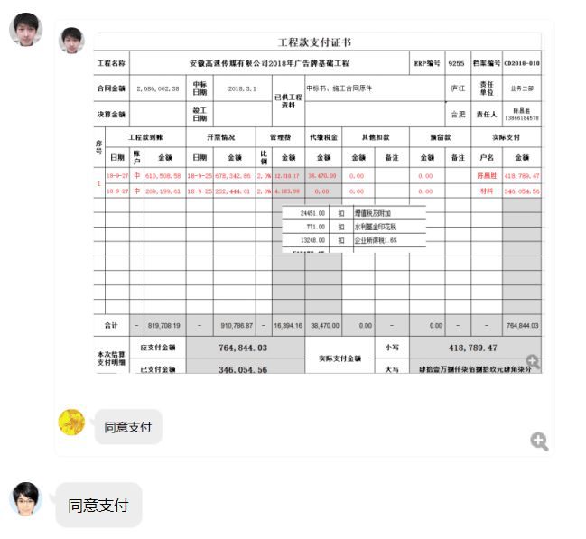

2
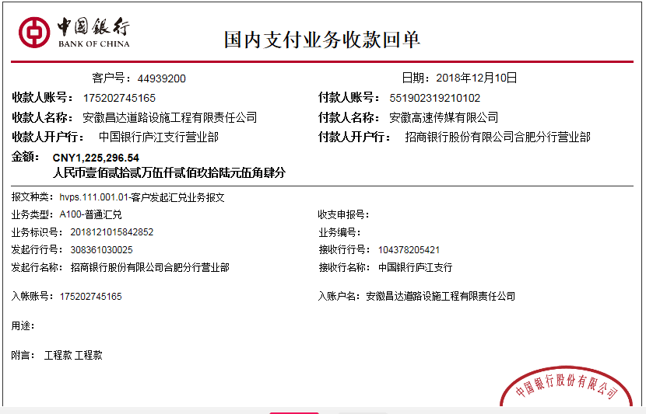
工程款支付证书
工程名称 |  | 安徽高速传媒有限公司2018年广告牌基础工程 |  |  |  |  |  |  |  |  | ERP编号 | 9255 | 档案编号 | CD2018-010
合同金额 |  | 2,686,002.38 |  | 中标 日期 | 2018.3.1 |  | 已供工程 资料 | 中标书、施工合同原件 |  |  |  | 庐江 | 责任 单位 | 业务二部
决算金额 |  |  |  | 竣工 日期 |  |  |  |  |  |  |  | 合肥 | 责任人 | 陈昌胜 陈昌飞13866184578
序号 | 工程款到账 |  |  | 开票情况 |  | 管理费 |  | 代缴税金 | 其他扣款 |  | 预留款 |  | 实际支付
 | 日期 | 账户 | 金额 | 日期 | 金额 | 比例 | 金额 | 金额 | 金额 | 备注 | 金额 | 备注 | 户名 | 金额
1 | 2018-09-27 | 中 | 610,508.58 | 2018-09-25 | 678,342.86 | 2.0% | 12,210.17 | 38,470.00 | 0.00 |  | 0.00 |  | 陈昌飞 | 418,789.47
 | 2018-09-27 | 中 | 209,199.61 | 2018-09-25 | 232,444.01 | 2.0% | 4,183.99 | 0.00 | 0.00 |  | 0.00 |  | 材料 | 346,054.56
本次结算 支付明细
2 | 2018-12-10 | 中 | 1,225,296.54 | 2018-12-07 | 1,361,440.60 | 2.0% | 24,505.93 | 108,469.00 | 0.00 |  | 0.00 |  | 12-26材料 | 719,753.84
 | 2018-12-11 | 中 | 278,354.79 | 2018-12-07 | 309,283.11 | 2.0% | 5,567.10 |  | 0.00 |  | 0.00 |  | 陈昌飞代转材料款 | 632,848.00
 |  |  |  |  |  |  |  |  |  |  |  |  | 材料 | 12,507.46

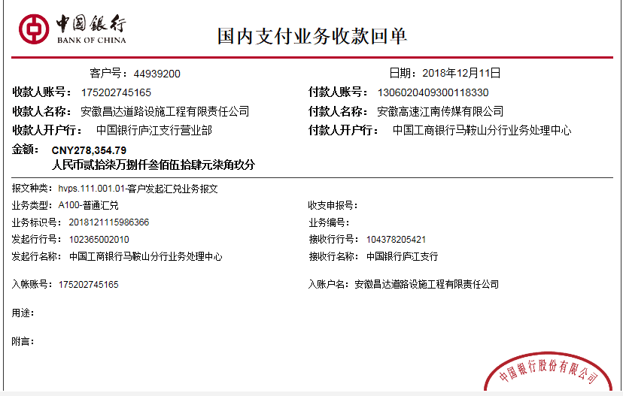

合计 |  | - | 2,323,359.52 | - | 2,581,510.58 | - | 46,467.19 | 146,939.00 | 0.00 | - | 0.00 | - | - | 2,129,953.33
本次结算 支付明细 |  | 应支付金额 |  | 1,365,109.30 |  |  |  | 实际支付金额 |  | 小写 | 0.00
 |  | 已支付金额 |  | 1,365,109.30 |  |  |  |  |  | 大写 | 零元整
申请部门 意见 |  | 制表：朱敏 |  |  |  |  |  | 项目管理 意见 |  | 施总、朱总已同意支付（附表背面截图）。
财务初审 意见 |  |  |  |  |  |  |  | 财务审核 意见
质安初审 意见 |  |  |  |  |  |  |  | 质安稽查 意见
总经理审批 |  |  |  |  |  |  |  | 董事长审批

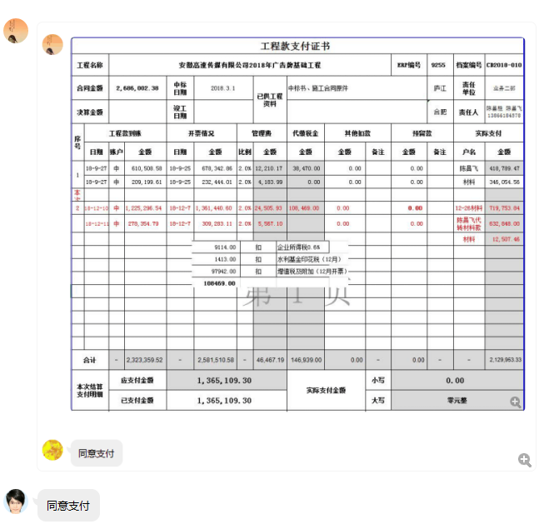

3
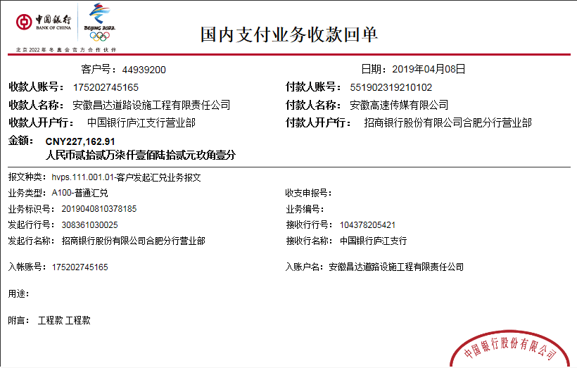
工程款支付证书
工程名称 |  | 安徽高速传媒有限公司2018年广告牌基础工程 |  |  |  |  |  |  |  |  | ERP编号 | 9255 | 档案编号 | CD2018-010
合同金额 |  | 2,686,002.38 |  | 中标 日期 | 2018.3.1 |  | 已供工程 资料 | 中标书、施工合同原件、内部承包协议 |  |  |  | 庐江 | 责任 单位 | 业务二部
决算金额 |  |  |  | 竣工 日期 |  |  |  |  |  |  |  | 合肥 | 责任人 | 陈昌胜 陈昌飞13866184578 | 0.95149253731
序号 | 工程款到账 |  |  | 开票情况 |  | 管理费 |  | 代缴税金 | 其他扣款 |  | 预留款 |  | 实际支付
 | 日期 | 账户 | 金额 | 日期 | 金额 | 比例 | 金额 | 金额 | 金额 | 备注 | 金额 | 备注 | 户名 | 金额
1 | 2018-09-27 | 中 | 610,508.58 | 2018-09-25 | 678,342.86 | 2.0% | 12,210.17 | 38,470.00 | 0.00 |  | 0.00 |  | 陈昌飞 | 418,789.47
 | 2018-09-27 | 中 | 209,199.61 | 2018-09-25 | 232,444.01 | 2.0% | 4,183.99 | 0.00 | 0.00 |  | 0.00 |  | 材料 | 346,054.56
2 | 2018-12-10 | 中 | 1,225,296.54 | 2018-12-07 | 1,361,440.60 | 2.0% | 24,505.93 | 108,469.00 | 0.00 |  | 0.00 |  | 12-26材料 | 719,753.84
 | 2018-12-11 | 中 | 278,354.79 | 2018-12-07 | 309,283.11 | 2.0% | 5,567.10 |  | 0.00 |  | 0.00 |  | 陈昌飞代转材料款 | 632,848.00
 |  |  |  |  |  |  |  |  |  |  |  |  | 材料 | 12,507.46
本次结算 支付明细
3 | 2019-04-08 | 中 | 227,162.91 | 2019-04-04 | 252,403.23 | 2% | 4,544.00 | 63,781.00 |  |  |  |  | 材料 | 158,837.91

合计 |  | - | 2,550,522.43 | - | 2,833,913.81 | - | 51,011.19 | 210,720.00 | 0.00 | - | 0.00 | - | - | 2,288,791.24
本次结算 支付明细 |  | 应支付金额 |  | 158,837.91 |  |  |  | 实际支付金额 |  | 小写 | 0.00
 |  | 已支付金额 |  | 158,837.91 |  |  |  |  |  | 大写 | 零元整
申请部门 意见 |  | 制表：朱敏 |  |  |  |  |  | 项目管理 意见 |  | 施总、朱总已同意支付（附表背面截图）。
财务初审 意见 |  |  |  |  |  |  |  | 财务审核 意见
质安初审 意见 |  |  |  |  |  |  |  | 质安稽查 意见
总经理审批 |  |  |  |  |  |  |  | 董事长审批

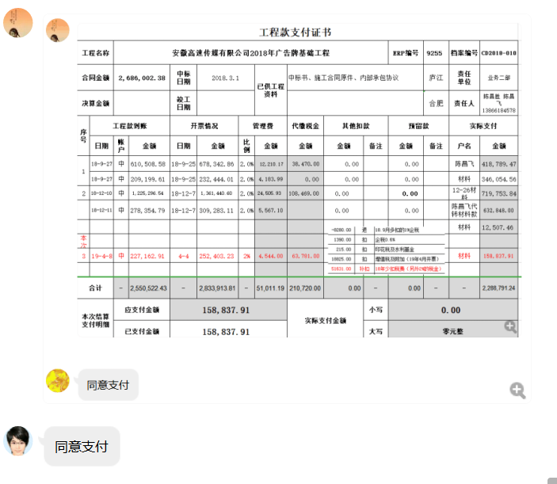

4
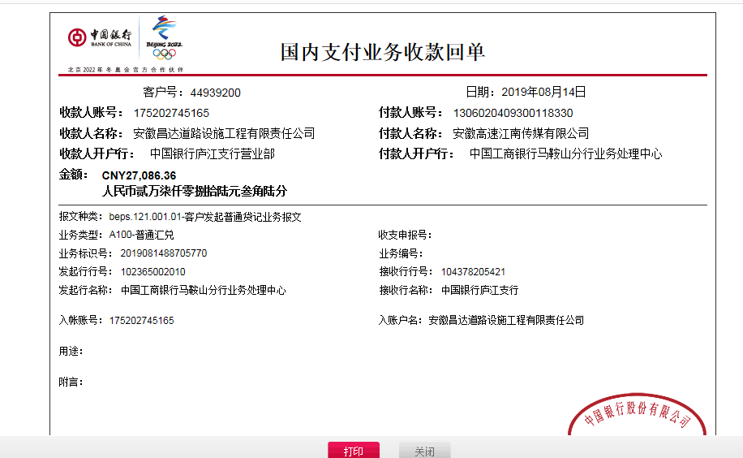
工程款支付证书
工程名称 |  | 安徽高速传媒有限公司2018年广告牌基础工程 |  |  |  |  |  |  |  |  | ERP编号 | 9255 | 档案编号 | CD2018-010
合同金额 |  | 2,686,002.38 |  | 中标 日期 | 2018.3.1 |  | 已供工程 资料 | 中标书、施工合同原件、内部承包协议、审计彩打复印件、交工证书章未盖全 |  |  |  | 庐江 | 责任 单位 | 业务二部
决算金额 |  | 2,833,913.81 |  | 竣工 日期 |  |  |  |  |  |  |  | 合肥 | 责任人 | 陈昌胜 13866184578 | 0.95149253731
序号 | 工程款到账 |  |  | 开票情况 |  | 管理费 |  | 代缴税金 | 其他扣款 |  | 预留款 |  | 实际支付
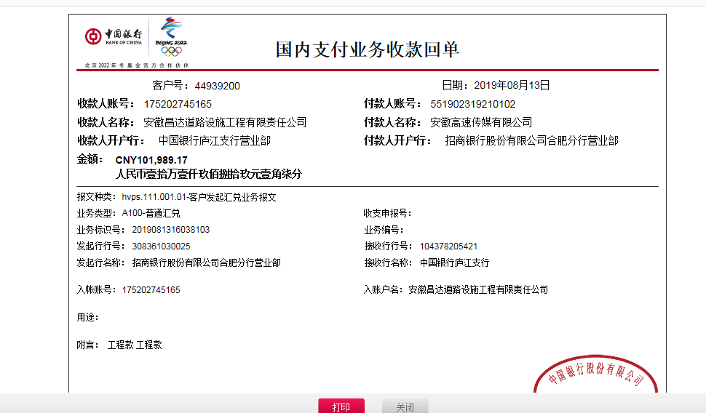
 | 日期 | 账户 | 金额 | 日期 | 金额 | 比例 | 金额 | 金额 | 金额 | 备注 | 金额 | 备注 | 户名 | 金额
1 | 2018-09-27 | 中 | 610,508.58 | 2018-09-25 | 678,342.86 | 2.0% | 12,210.17 | 38,470.00 | 0.00 |  | 0.00 |  | 陈昌飞 | 418,789.47
 | 2018-09-27 | 中 | 209,199.61 | 2018-09-25 | 232,444.01 | 2.0% | 4,183.99 | 0.00 | 0.00 |  | 0.00 |  | 材料 | 346,054.56
2 | 2018-12-10 | 中 | 1,225,296.54 | 2018-12-07 | 1,361,440.60 | 2.0% | 24,505.93 | 108,469.00 | 0.00 |  | 0.00 |  | 12-26材料 | 719,753.84
 | 2018-12-11 | 中 | 278,354.79 | 2018-12-07 | 309,283.11 | 2.0% | 5,567.10 |  | 0.00 |  | 0.00 |  | 陈昌飞代转材料款 | 632,848.00
 |  |  |  |  |  |  |  |  |  |  |  |  | 材料 | 12,507.46
3 | 2019-04-08 | 中 | 227,162.91 | 2019-04-04 | 252,403.23 | 2% | 4,544.00 | 63,781.00 |  |  |  |  | 材料 | 158,837.91
本次结算 支付明细
4 | 2019-08-13 | 中 | 101,989.17 |  |  | 2% | 5,668.00 | 0.00 | 0.00 |  | 28,400.00 | 结算价1%的风险保证金 | 陈昌飞 | 95,007.53
 | 2019-08-14 | 中 | 27,086.36 |  |  | 剩余管理费全部扣除 |  | 本次无税费

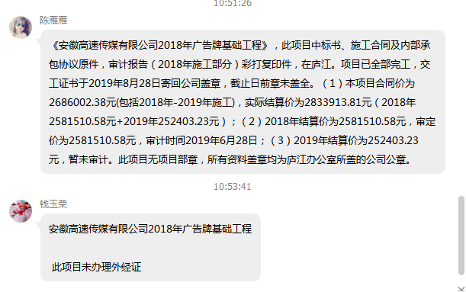

合计 |  | - | 2,679,597.96 | - | 2,833,913.81 | - | 56,679.19 | 210,720.00 | 0.00 | - | 28,400.00 | - | - | 2,383,798.77
本次结算 支付明细 |  | 应支付金额 |  | 95,007.53 |  |  |  | 实际支付金额 |  | 小写 | 95,007.53
 |  | 已支付金额 |  | 0.00 |  |  |  |  |  | 大写 | 玖万伍仟零柒元伍角叁分
申请部门 意见 |  | 制表：朱敏 |  |  |  |  |  | 项目管理 意见
财务初审 意见 |  |  |  |  |  |  |  | 财务审核 意见
质安初审 意见 |  |  |  |  |  |  |  | 质安稽查 意见
总经理审批 |  |  |  |  |  |  |  | 董事长审批

5
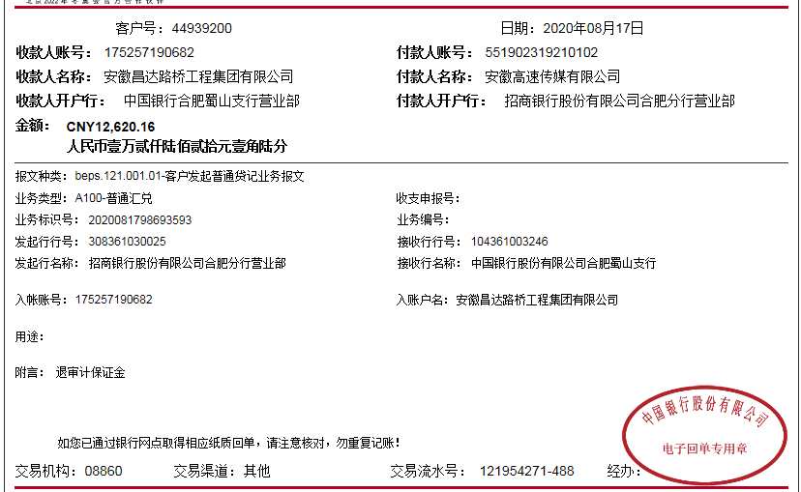
工程款支付证书
工程名称 |  | 安徽高速传媒有限公司2018年广告牌基础工程 |  |  |  |  |  |  |  |  | ERP编号 | 9255 | 档案编号 | CD2018-010
合同金额 |  | 2,686,002.38 |  | 中标 日期 | 2018.3.1 |  | 已供工程 资料 | 中标书、施工合同原件、内部承包协议、审计彩打复印件、交工证书章未盖全 |  |  |  | 庐江 | 责任 单位 | 业务二部
决算金额 |  | 2,833,913.81 |  | 竣工 日期 |  |  |  |  |  |  |  | 合肥 | 责任人 | 陈昌胜 13866184578 |  | 0.95149253731
序号 | 工程款到账 |  |  | 开票情况 |  | 管理费 |  | 代缴税金 | 其他扣款 |  | 预留款 |  | 实际支付
 | 日期 | 账户 | 金额 | 日期 | 金额 | 比例 | 金额 | 金额 | 金额 | 备注 | 金额 | 备注 | 户名 | 金额
1 | 2018-09-27 | 中 | 610,508.58 | 2018-09-25 | 678,342.86 | 2.0% | 12,210.17 | 38,470.00 | 0.00 |  | 0.00 |  | 陈昌飞 | 418,789.47
 | 2018-09-27 | 中 | 209,199.61 | 2018-09-25 | 232,444.01 | 2.0% | 4,183.99 | 0.00 | 0.00 |  | 0.00 |  | 材料 | 346,054.56
2 | 2018-12-10 | 中 | 1,225,296.54 | 2018-12-07 | 1,361,440.60 | 2.0% | 24,505.93 | 108,469.00 | 0.00 |  | 0.00 |  | 12-26材料 | 719,753.84
 | 2018-12-11 | 中 | 278,354.79 | 2018-12-07 | 309,283.11 | 2.0% | 5,567.10 |  | 0.00 |  | 0.00 |  | 陈昌飞代转材料款 | 632,848.00
 |  |  |  |  |  |  |  |  |  |  |  |  | 材料 | 12,507.46
3 | 2019-04-08 | 中 | 227,162.91 | 2019-04-04 | 252,403.23 | 2% | 4,544.00 | 63,781.00 |  |  |  |  | 材料 | 158,837.91
4 | 2019-08-13 | 中 | 101,989.17 |  |  | 2% | 5,668.00 | 0.00 | 0.00 |  | 28,400.00 | 结算价1%的风险保证金 | 陈昌飞 | 95,007.53
 | 2019-08-14 | 中 | 27,086.36 |  |  | 剩余管理费全部扣除 |  | 本次无税费
 | 本次
5 | 2020-08-17 | 中 | 12,620.16 |  |  |  | 0.00 | 4,900.38 | 50.00 | 转账费 | -28,400.00 | 退1%的风险保证金 | 陈昌飞 | 36,069.78

 |  |  |  |  |  |  |  |  |  |  |  |  |  |  | 141695.69

合计 |  | - | 2,692,218.12 | - | 2,833,913.81 | - | 56,679.19 | 215,620.38 | 50.00 | - | 0.00 | - | - | 2,419,868.55
本次结算 支付明细 |  | 应支付金额 |  | 36,069.78 |  |  |  | 实际支付金额 |  | 小写 | 0.00
 |  | 已支付金额 |  | 0.00 |  |  |  |  |  | 大写 | 零元整
申请部门 意见 |  | 制表：朱敏 |  |  |  |  |  | 项目管理 意见
财务初审 意见 |  |  |  |  |  |  |  | 财务审核 意见
质安初审 意见 |  |  |  |  |  |  |  | 质安稽查 意见
总经理审批 |  |  |  |  |  |  |  | 董事长审批

6
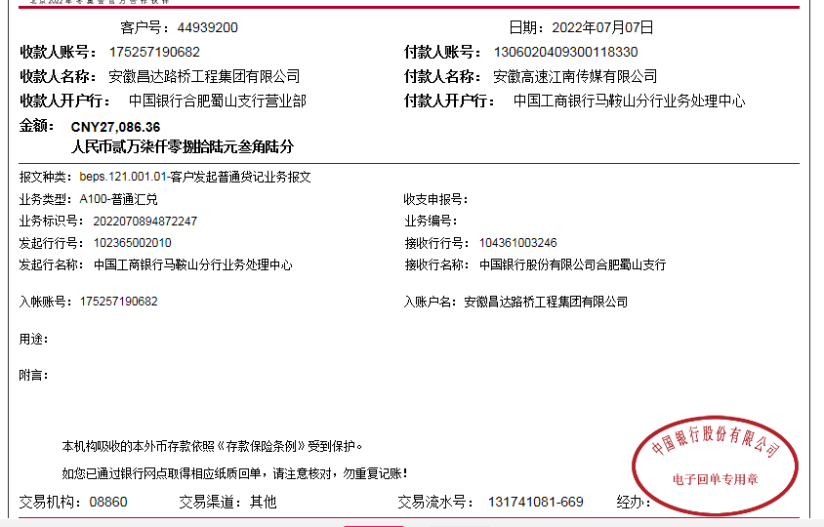
工程款支付证书
工程名称 |  | 安徽高速传媒有限公司2018年广告牌基础工程 |  |  |  |  |  |  |  |  | ERP编号 | 9255 | 档案编号 | CD2018-010
合同金额 |  | 2,686,002.38 |  | 中标 日期 | 2018.3.1 |  | 已供工程 资料 | 中标书、施工合同原件、内部承包协议、审计彩打复印件、交工证书章未盖全 |  |  |  | 庐江 | 责任 单位 | 业务二部
决算金额 |  | 2,833,913.81 |  | 竣工 日期 |  |  |  |  |  |  |  | 合肥 | 责任人 | 陈昌胜 13866184578
序号 | 工程款到账 |  |  | 开票情况 |  | 管理费 |  | 代缴税金 | 其他扣款 |  | 预留款 |  | 实际支付
 | 日期 | 账户 | 金额 | 日期 | 金额 | 比例 | 金额 | 金额 | 金额 | 备注 | 金额 | 备注 | 户名 | 金额
1 | 2018-09-27 | 中 | 610,508.58 | 2018-09-25 | 678,342.86 | 2.0% | 12,210.17 | 38,470.00 | 0.00 |  | 0.00 |  | 陈昌飞 | 418,789.47
 | 2018-09-27 | 中 | 209,199.61 | 2018-09-25 | 232,444.01 | 2.0% | 4,183.99 | 0.00 | 0.00 |  | 0.00 |  | 材料 | 346,054.56
2 | 2018-12-10 | 中 | 1,225,296.54 | 2018-12-07 | 1,361,440.60 | 2.0% | 24,505.93 | 108,469.00 | 0.00 |  | 0.00 |  | 12-26材料 | 719,753.84
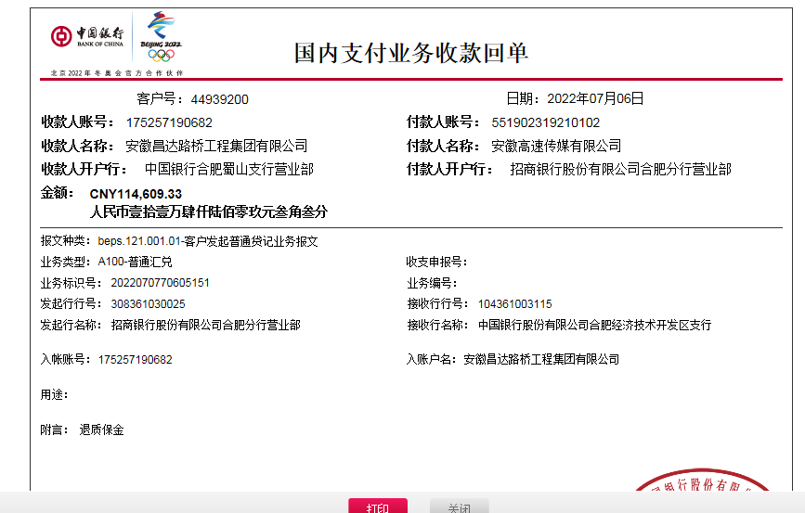
 | 2018-12-11 | 中 | 278,354.79 | 2018-12-07 | 309,283.11 | 2.0% | 5,567.10 |  | 0.00 |  | 0.00 |  | 陈昌飞代转材料款 | 632,848.00
 |  |  |  |  |  |  |  |  |  |  |  |  | 材料 | 12,507.46
3 | 2019-04-08 | 中 | 227,162.91 | 2019-04-04 | 252,403.23 | 2% | 4,544.00 | 63,781.00 |  |  |  |  | 材料 | 158,837.91
4 | 2019-08-13 | 中 | 101,989.17 |  |  | 2% | 5,668.00 | 0.00 | 0.00 |  | 28,400.00 | 结算价1%的风险保证金 | 陈昌飞 | 95,007.53
 | 2019-08-14 | 中 | 27,086.36 |  |  | 剩余管理费全部扣除 |  | 本次无税费

5 | 2020-08-17 | 中 | 12,620.16 |  |  |  | 0.00 | 4,900.38 | 50.00 | 转账费 | -28,400.00 | 退1%的风险保证金 | 陈昌飞 | 36,069.78

6 | 2022-07-06 | 中 | 114,609.33 |  |  |  | 0.00 |  | 100.00 | 转账费 |  |  | 周悦 | 80,000.00
 | 2022-07-07 | 中 | 27,086.36 |  |  |  |  |  |  |  |  |  | 陈芳 | 61,595.69 | 0

合计 |  | - | 2,833,913.81 | - | 2,833,913.81 | - | 56,679.19 | 215,620.38 | 150.00 | - | 0.00 | - | - | 2,561,464.24
本次结算 支付明细 |  | 应支付金额 |  | 36,069.78 |  |  |  | 实际支付金额 |  | 小写 | 0.00
 |  | 已支付金额 |  | 0.00 |  |  |  |  |  | 大写 | 零元整
申请部门 意见 |  | 制表：朱敏 |  |  |  |  |  | 项目管理 意见
财务初审 意见 |  |  |  |  |  |  |  | 财务审核 意见 |  |  |  |  |  |  | 0
质安初审 意见 |  |  |  |  |  |  |  | 质安稽查 意见
总经理审批 |  |  |  |  |  |  |  | 董事长审批

